体检和考察名单
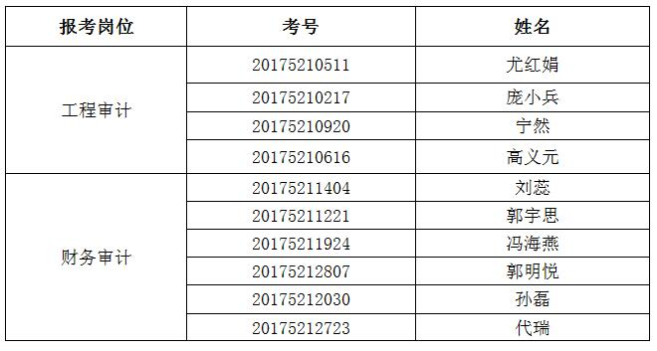
按照笔试、面试总成绩和招聘计划数，确定进入体检和考察范围人员如下：

